記載例
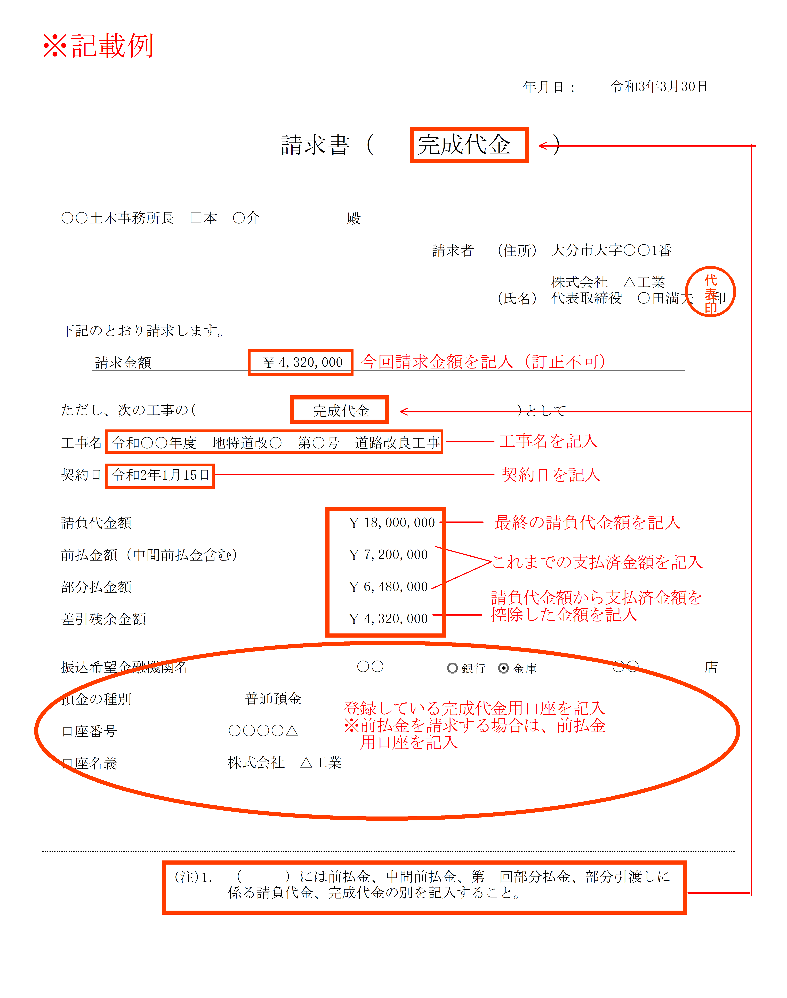

☆☆インボイス制度開始に伴う「適格請求書」について（依頼）☆☆

「港湾施設整備事業特別会計の予算」に関するＲ5.10.1以降の請求書については、
【適格請求書発行事業者登録番号】
Ｔ－
【適格請求書発行事業者登録番号】
Ｔ－ | ←請求者の登録番号

上記の文言を左記の該当箇所に記載してください。

※当該工事・委託が「港湾施設整備事業特別会計の予算」に該当するのか？については、
必ず請求書作成前に土木事務所の契約担当者へご確認ください。

※該当しない場合は、通常の請求書の様式で作成、提出願います。

※R5.10.1現在、特別会計以外の予算にかかる請求書については、様式の変更はありません。

（うち消費税額 円）
港湾施設整備事業特別会計分のみを記載してください。

